关系图
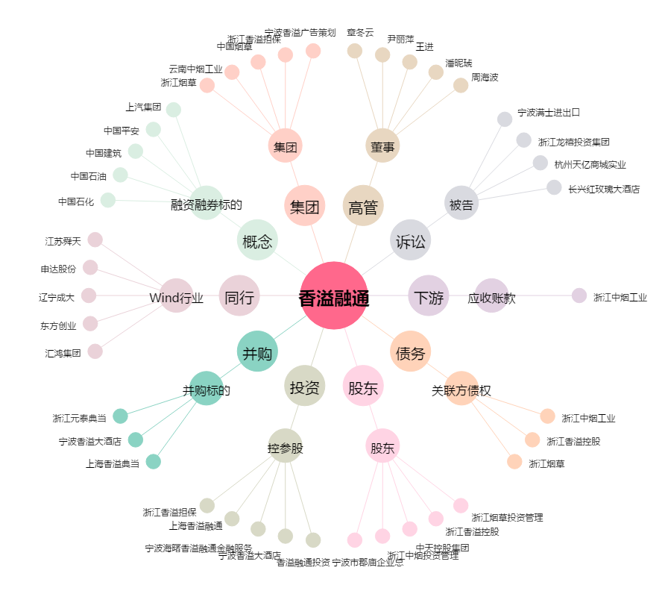
香溢融通[600830.SH] - 关系概览图

